상품제안서
PGA 2단자동 리플렉티브+3단수동 블랙메탈+180g 모달면사타올 2P세트 | 상품코드: F22855

 |  |  |  |  |  |  | 02-412-0044 | www.easy1.co.kr
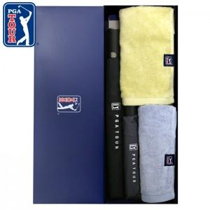

【상세/제작정보】 | <p>&nbsp;</p><p>&nbsp;</p>

【인쇄/포장옵션】 | 실크, 스티커 / 쇼핑백

【공급단가】 | 수량 | 100~ | 300~ | 500~ | 1,000~ | 3,000~
*VAT별도 | 단가 | 32,400원 | 31,200원 | 30,000원 | 28,800원 | 28,080원

【상품 URL】 | http://www.easy1.co.kr/src/goods_detail.php?gdno=22855

